关系图
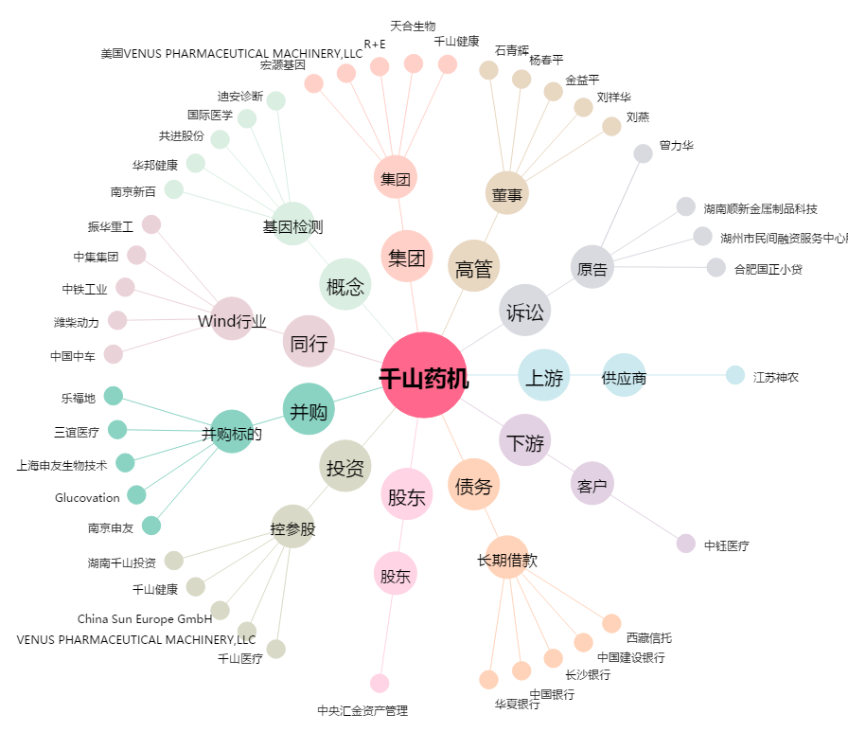
千山药机[300216.SZ] - 关系概览图

